将来の財政負担額比率
 | 37. 将来の財政負担額比率

 | 時点 2014（H26）年度（毎年） |  |  |  |  |  |  | 平 均 値 |  |  |  | 73.0
 | 単位 ％ |  |  |  |  |  |  | 標準偏差 |  |  |  | 33.9
 | 市町村名 | 指標 | 順位 |  | #REF! | 備考 | 市町村名 | 指標 | 順位 |  | #REF! | 備考

 | 千葉県 | 73.0 |  | － |  |  | 八街市 | 85.0 |  | 17
 | 千葉市 | 209.2 |  | 1 |  |  | 印西市 | 51.5 |  | 38
 | 銚子市 | 145.7 |  | 2 |  |  | 白井市 | 72.7 |  | 29
 | 市川市 | 44.5 |  | 45 |  |  | 富里市 | 96.4 |  | 11
 | 船橋市 | 75.5 |  | 26 |  |  | 南房総市 | 32.4 |  | 50
 | 館山市 | 84.7 |  | 18 |  |  | 匝瑳市 | 75.1 |  | 27
 | 木更津市 | 90.3 |  | 16 |  |  | 香取市 | 74.4 |  | 28
 | 松戸市 | 61.3 |  | 34 |  |  | 山武市 | 24.8 |  | 51
 | 野田市 | 101.6 |  | 8 |  |  | いすみ市 | 81.7 |  | 22
 | 茂原市 | 120.0 |  | 3 |  |  | 大網白里市 | 84.4 |  | 19
 | 成田市 | 81.7 |  | 22 |  |  | 酒々井町 | 52.8 |  | 36
 | 佐倉市 | 47.7 |  | 40 |  |  | 栄町 | 93.4 |  | 15
 | 東金市 | 100.7 |  | 9 |  |  | 神崎町 | 34.4 |  | 49
 | 旭市 | 52.1 |  | 37 |  |  | 多古町 | 12.1 |  | 54
 | 習志野市 | 61.5 |  | 33 |  |  | 東庄町 | 43.9 |  | 46
 | 柏市 | 95.7 |  | 13 |  |  | 九十九里町 | 113.9 |  | 4
 | 勝浦市 | 76.5 |  | 25 |  |  | 芝山町 | 19.0 |  | 52
 | 市原市 | 55.6 |  | 35 |  |  | 横芝光町 | 94.0 |  | 14
 | 流山市 | 105.2 |  | 6 |  |  | 一宮町 | 50.4 |  | 39
 | 八千代市 | 112.3 |  | 5 |  |  | 睦沢町 | 47.5 |  | 41
 | 我孫子市 | 76.6 |  | 24 |  |  | 長生村 | 47.4 |  | 42
 | 鴨川市 | 102.1 |  | 7 |  |  | 白子町 | 42.1 |  | 47
 | 鎌ケ谷市 | 96.3 |  | 12 |  |  | 長柄町 | 46.2 |  | 44
 | 君津市 | 46.5 |  | 43 |  |  | 長南町 | 81.8 |  | 21
 | 富津市 | 100.4 |  | 10 |  |  | 大多喜町 | 68.4 |  | 30
 | 浦安市 | 18.7 |  | 53 |  |  | 御宿町 | 68.3 |  | 31
 | 四街道市 | 65.4 |  | 32 |  |  | 鋸南町 | 82.9 |  | 20
 | 袖ケ浦市 | 36.2 |  | 48

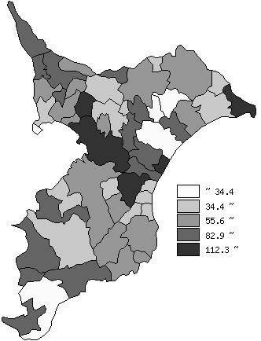
 | 千葉県の推移
平成22年度 | 79
平成23年度 | 76
平成24年度 | 73.9
平成25年度 | 72.6
平成26年度 | 73

《備 考》 ・資料出所 総務省「市町村別決算状況調」 ・算出方法 （地方債現在高＋債務負担翌年度以降支出予定額－積立金額）÷歳入総額 注) 県数値は、単純平均値です。

